"Эконика"
*Цены действительны с 09.02.2026 г.
Оптовый Прайс-лист
Кухонные модули "ЭКОНИКА"
Каркас ЛДСП, фасад ЛДСП (без сушек, без моек)
Высота верхних шкафов 620мм, глубина рабочих столов 420 мм
(ручки 128 металлич., ножки d45, h100 пластмас., евронавесы, полновыкатные направляющие)
Наименование изделия | Вес | Объем | Размер |  |  |  |  | Цена оптовая | Цена при 100% оплате на мебель со склада-25%
 |  |  | высота |  | ширина |  | глубина
 |  |  |  |  |  |  |  | ЛДСП | ЛДСП
 | 23.6 | 0.055

Шкаф навесной х 1200 | 26.8 | 0.054 | 620 | х | 1200 | х | 286 | 4,859 | 3,644

Шкаф навесной под сушку х 600 |  |  | 620 | х | 600 | х | 286 | 2,509 | 1,882
 | 12.8 | 0.026
Шкаф навесной под сушку х 800 |  |  | 620 | х | 800 | х | 286 | 2,964 | 2,223
 | 16 | 0.04

Стол рабочий х 1000 | 43.4 | 0.1 | 840 | х | 1000 | х | 600 | 7,478 | 5,609

Стол рабочий х 1200 | 49 | 0.103 | 840 | х | 1200 | х | 600 | 8,326 | 6,244

Стол рабочий под накладную мойку х 600 |  |  | 840 | х | 600 | х | 600 | 2,758 | 2,069
 | 16 | 0.035

Стол рабочий под накладную мойку х 800 | 19 | 0.04 | 840 | х | 800 | х | 600 | 3,182 | 2,387

 | Кухня 1,6 м |  |  |  |  | Кухня 1,8 м

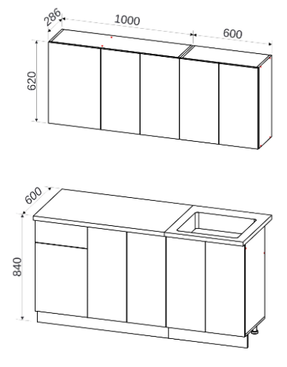
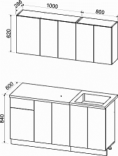
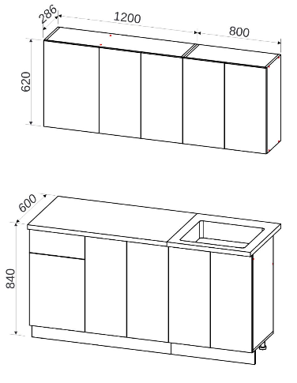

* фурнитура внутри упаковки

